洗衣机垫高级A+
我们的链接 | https://www.amazon.com/dp/B0FVF52HVX | https://www.amazon.de/dp/B0FHWM6H2N
我们的洗衣机垫子在TW和GS都有，所以需要有两套有差异性的高级A+，整体还是做以往的那种连贯性，但是可以结合下面那种单卖点描述来综合一下；整体色系用白蓝黑来搭配，黑色字体、蓝色加粗特写字体、背景采用白色或者稍微灰一点点，可以先弄一张看看效果再最后决定背景色；GS的品牌是Gsbomzap;主要以标绿的竞品为首要参考，其他的作为辅助参考

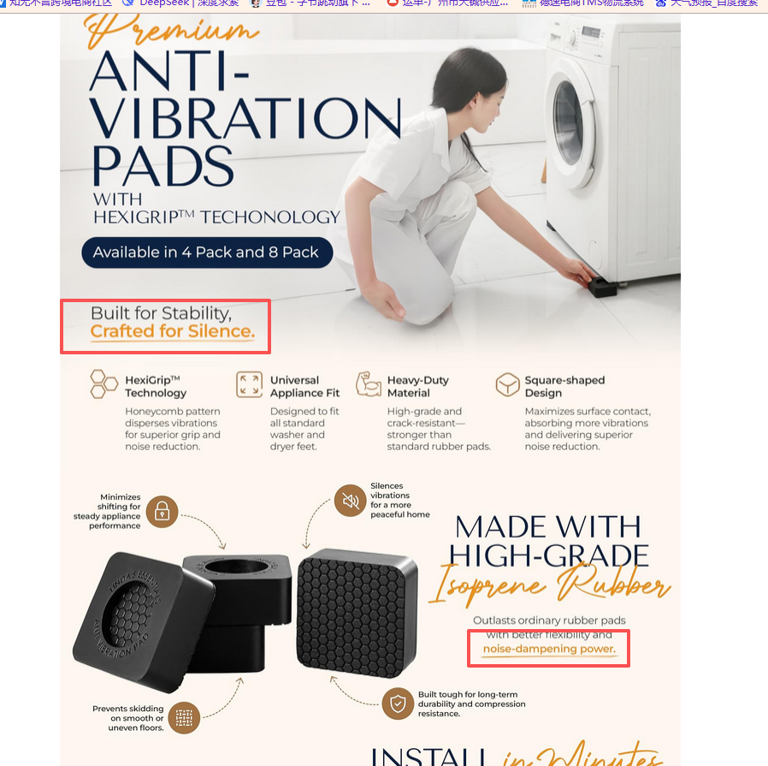
竞品链接
https://www.amazon.com/Anti-Vibration-Washing-Machine-Dryer/dp/B0F6ZSZFM2/ref=sr_1_5_sspa?crid=2ORP9TT7FWPOL&dib=eyJ2IjoiMSJ9.nVHNxnzo9yJyDX7QIpQLvv61TJgWqyrr9dWL-UcvRrs8pXxmYNKLCL_9OF_xtxQ0uX_oBycOQwwnC5p9X_GMoi9FOAiuP8KMbJ0a1bxuJhPOKAJqKmeX-_XR3X4Q9Eatutz5QisMESPbDxJ1AlPFwZcKPPBpxJxwNh6k_7yU-E4St8pH1ydz_CePe4T-R81oSx6HRavGtvndZY_vObU_yLHbxwMuLv6fdNsLA6A2BgA.G795OCktQXICBVgYErfahFi65mfbv-KouUguO4eA6_Y&dib_tag=se&keywords=anti%2Bvibration%2Bmat%2Bfor%2Bwashing%2Bmachine&qid=1779436237&sprefix=anti%2Bvibration%2Bmat%2B%2Caps%2C443&sr=8-5-spons&sp_csd=d2lkZ2V0TmFtZT1zcF9tdGY&th=1
这款产品和我们的产品就属于一个性质，只是他们是四个脚的产品，不过作用是一样的；这款的排版跟我们平常做的排版也是相似的，属于页面连贯性的那种，整体页面偏一点杂志风，有单独特写出卖点，字体也有特别加粗说明特点，一眼可以看到，不过由于都是暖色，所以没有反差那么强烈，我们做的时候特殊字段加粗换颜色的时候就选择可以明显看出来差别的颜色

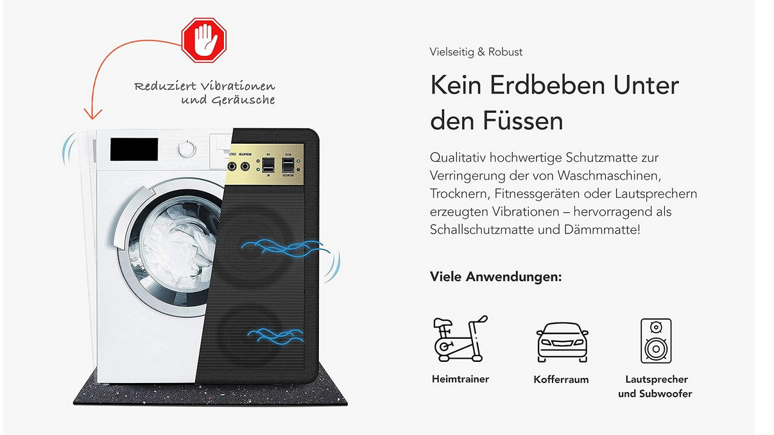
https://www.amazon.de/Premium-Antivibrationsmatte-60x60cm-Waschmaschine-zuschneidbar/dp/B09533FSRD/ref=sr_1_4?crid=O09KVB0SZFGG&dib=eyJ2IjoiMSJ9.NZjhmyfwkSaqqiKiz_m7il8q2gqsqIHFCtzD0T3no6HTfU4v4OGdMMIwfmlaQAZZdWEWNa1oql6W5lzInUiu8yvIFjVlA2LUx2KTvz-B4w17VEQEJ0bjOj89-y8LlQq1426zhA4FMD5yv3oKMXMg3Rrksh5fR2IVdrExnZFpu611WPRHSySar9sgXWyd7m16ZS9BKRV63ht2GD4DIoxcVcPj8xObfKRukyBOCtihT0JKjh26MzTcO7UGvXywPjUAdlyH5OmGG2bDfXABKNEZKtcfPDigid37AgCHGrj23-A.L983fZS3fIHn9Uims5GtwYSEknToZr5KZOOLUXy37j4&dib_tag=se&keywords=antivibrationsmatte%2Bwaschmaschine&qid=1779430961&s=appliances&sprefix=Antivibrationsmatte%2BWaschmaschine%2Cappliances%2C354&sr=1-4&th=1
这款竞品的风格就比较简约，不过也是表达出了产品的核心卖点；这个设计我们也可以参考一下，不过不做这种，我们做左边一半是显示有噪音会震动，右边就显示降噪减震后的样子，可以直观一点凸显功能

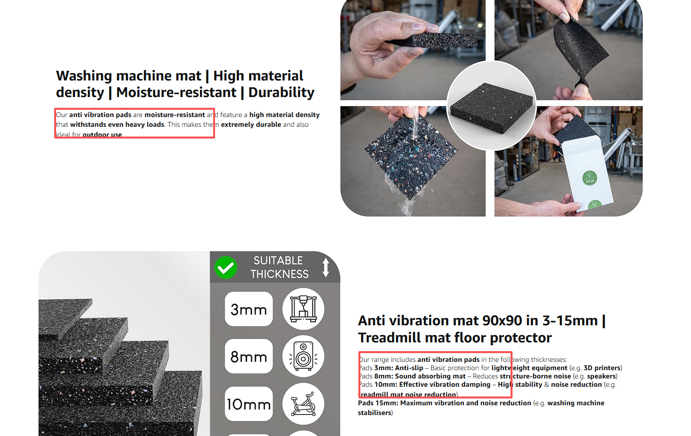
https://www.amazon.co.uk/Vibration-Washing-Machine-Tumble-90x90x15/dp/B0F7RMSC3W/ref=zg_bs_g_13528584031_d_sccl_3/525-8979006-2977958?th=1
这款竞品的风格和我们的之前做的就不一样，不是那种连贯性的，但是他的整体排版也很不错，每一点都很清晰说明卖点，每段文字也会特意标出产品的关键词，以及产品的核心卖点，这个可以借鉴

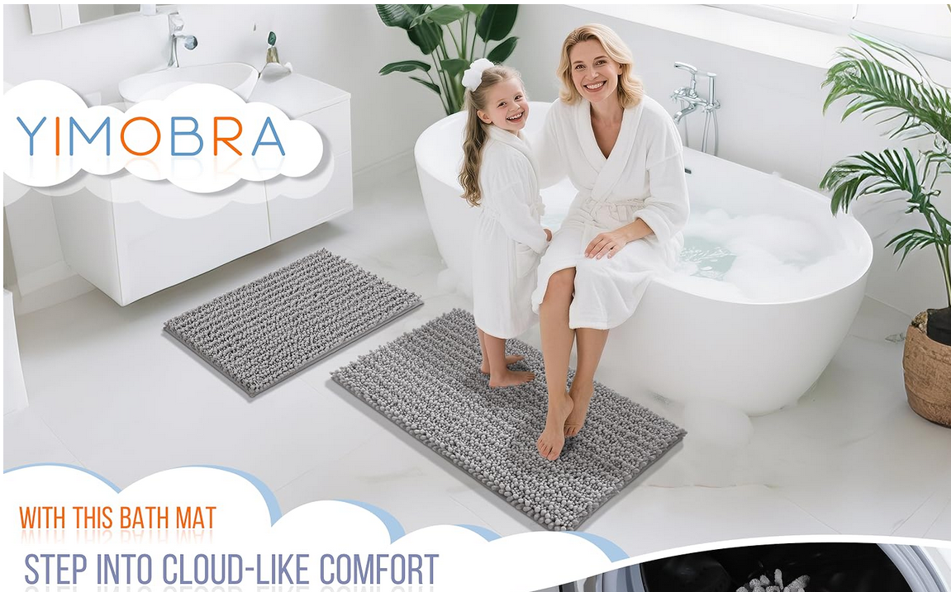
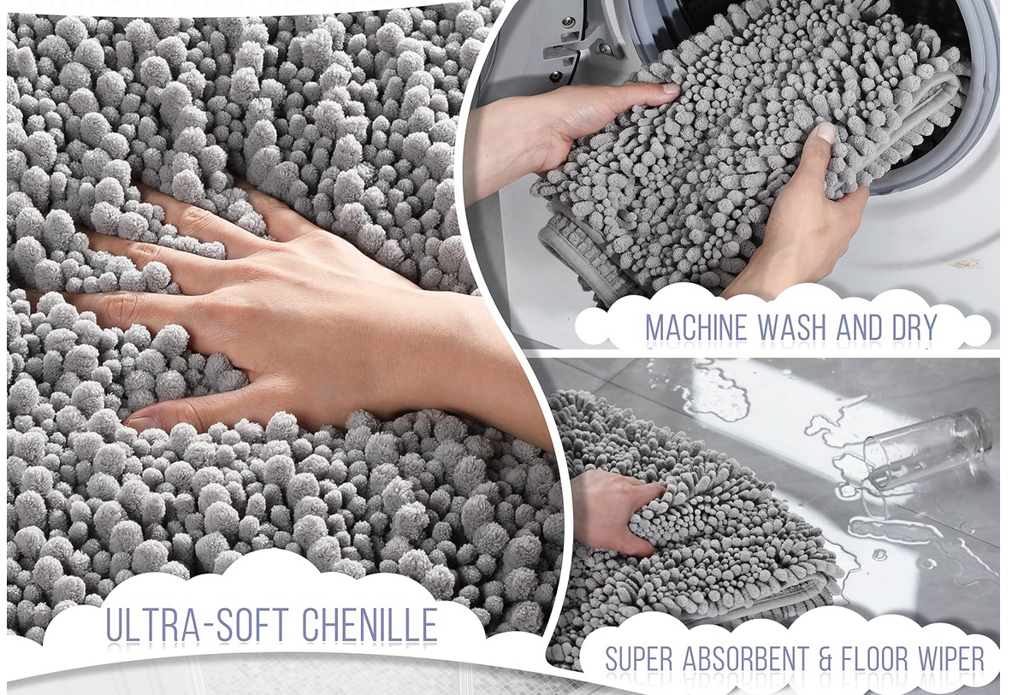
https://www.amazon.com/Yimobra-Original-Absorbent-Non-Slip-Machine-Washable/dp/B07VV33FSV/ref=sr_1_52?crid=MTVH5MR0NRL4&dib=eyJ2IjoiMSJ9.D0IpL8vT_VDpQ4RyaWXSurhWdSSnW4D4O9qyB6YznFNDyUgElI-LW2_aVj1Hbu-XzYwuRawsrjR8KgHmLDhhy290hOyrDi5_FKbWNSx9WmirFEi4jZIy03iiCQs16lYkjbUX_8s0cxjlSCsYyuZrXH3cpmOUB7_jtLHBboHpsZomGccpp4WfS3uVjLVL5YH05ZqfG1XbX9lGguyXl0cUlCwQT9_ALEatjRWMYep8QwYCNKot7ixQPymso9Zejprhy-6x0mkHUdWQokzXgYrrYSh1SyErEelMGp5XDkylWeA.S2eanwW6Ck-4tTwakwetCbjmgMz5nW7qrI6DjKfckyU&dib_tag=se&keywords=non%2Bslip%2Bmat&qid=1779436841&sprefix=non%2Bslip%2Bma%2Caps%2C394&sr=8-52&th=1
这款产品不属于洗衣机垫，但也是垫子类目，高级a+的排版跟我们平常做的更贴合一点，整体色系选择也很搭配白+灰，看着很舒服；整体风格也做得比较柔软看起来，跟产品柔软蓬松也很贴合，可以作为一点借鉴参考一下，放在我们洗衣机垫上，可能就是风格做的跟水或者洗衣房什么的相关，可以自行发挥一下想象这一点

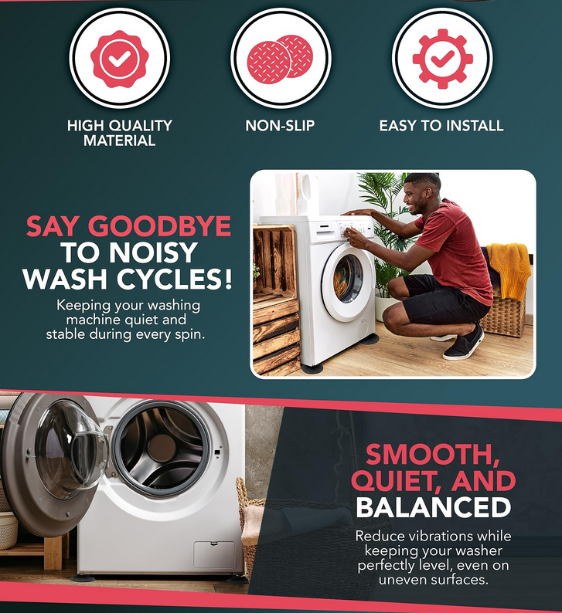
https://www.amazon.co.uk/Anti-Vibration-Pads-Washing-Machine/dp/B0CN19ZGMN/ref=sxin_15_pa_sp_search_thematic_sspa?content-id=amzn1.sym.eb8a2e41-041d-4ab3-bd78-08246275f894%3Aamzn1.sym.eb8a2e41-041d-4ab3-bd78-08246275f894&crid=29TI8UNQXC13Z&cv_ct_cx=washing+machine+mat&keywords=washing+machine+mat&pd_rd_i=B0CN19ZGMN&pd_rd_r=6901b0d8-f376-47ce-98c3-50bea755b482&pd_rd_w=rDcXA&pd_rd_wg=sSnpE&pf_rd_p=eb8a2e41-041d-4ab3-bd78-08246275f894&pf_rd_r=T948NB5YKNSQ8ZQSAMW8&qid=1779701604&sbo=RZvfv%2F%2FHxDF%2BO5021pAnSA%3D%3D&sprefix=washing+machine+%2Caps%2C607&sr=1-4-ad3222ed-9545-4dc8-8dd8-6b2cb5278509-spons&aref=GbFGKFC1CW&sp_csd=d2lkZ2V0TmFtZT1zcF9zZWFyY2hfdGhlbWF0aWM&psc=1
这款产品的就更像我们需要的风格，用连贯性的排版同时衔接单卖点，文字描述也是有做加粗变色来抓取买家眼球，不过他的整体色系没那么好看，可以作为一下参考

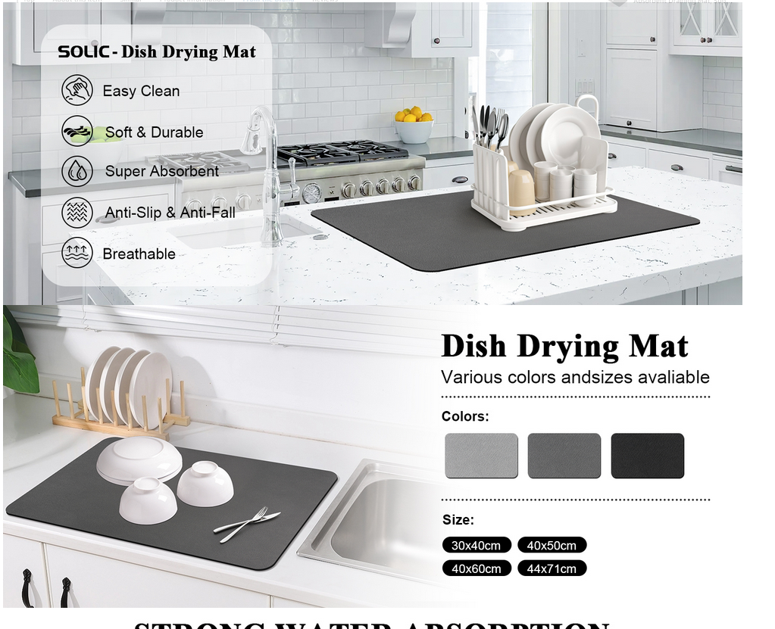
https://www.amazon.co.uk/Draining-Kitchen-Absorbent-Counter-Machine/dp/B0DPH5CQMR/ref=zg_bs_g_28967715031_d_sccl_5/525-8979006-2977958?th=1
这款产品的色系会跟我们要的像一点，它是以白黑灰来搭配，场景的选择我们就可以选一下这种色系的洗衣机房烘干机房等等

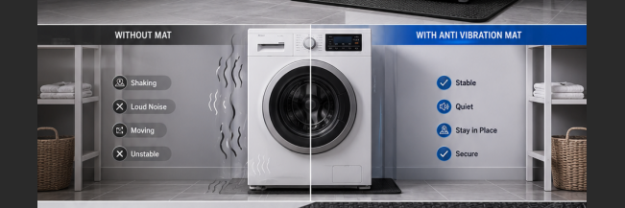
对比图差不多是这样的感觉，左边震动，地板漏水，然后衣物杂乱的样子，底部没垫子，然后右边是平静，地板干净整洁，衣物整齐摆放，底部有垫子

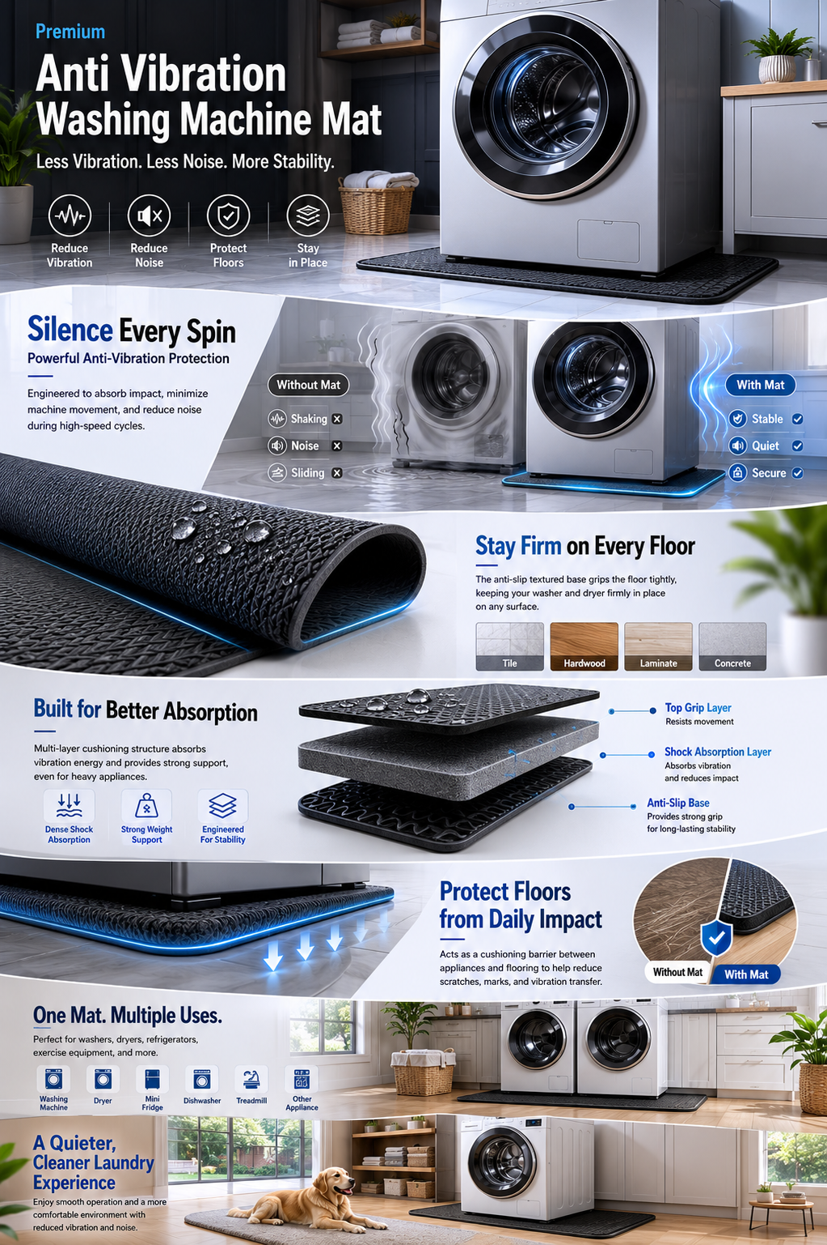
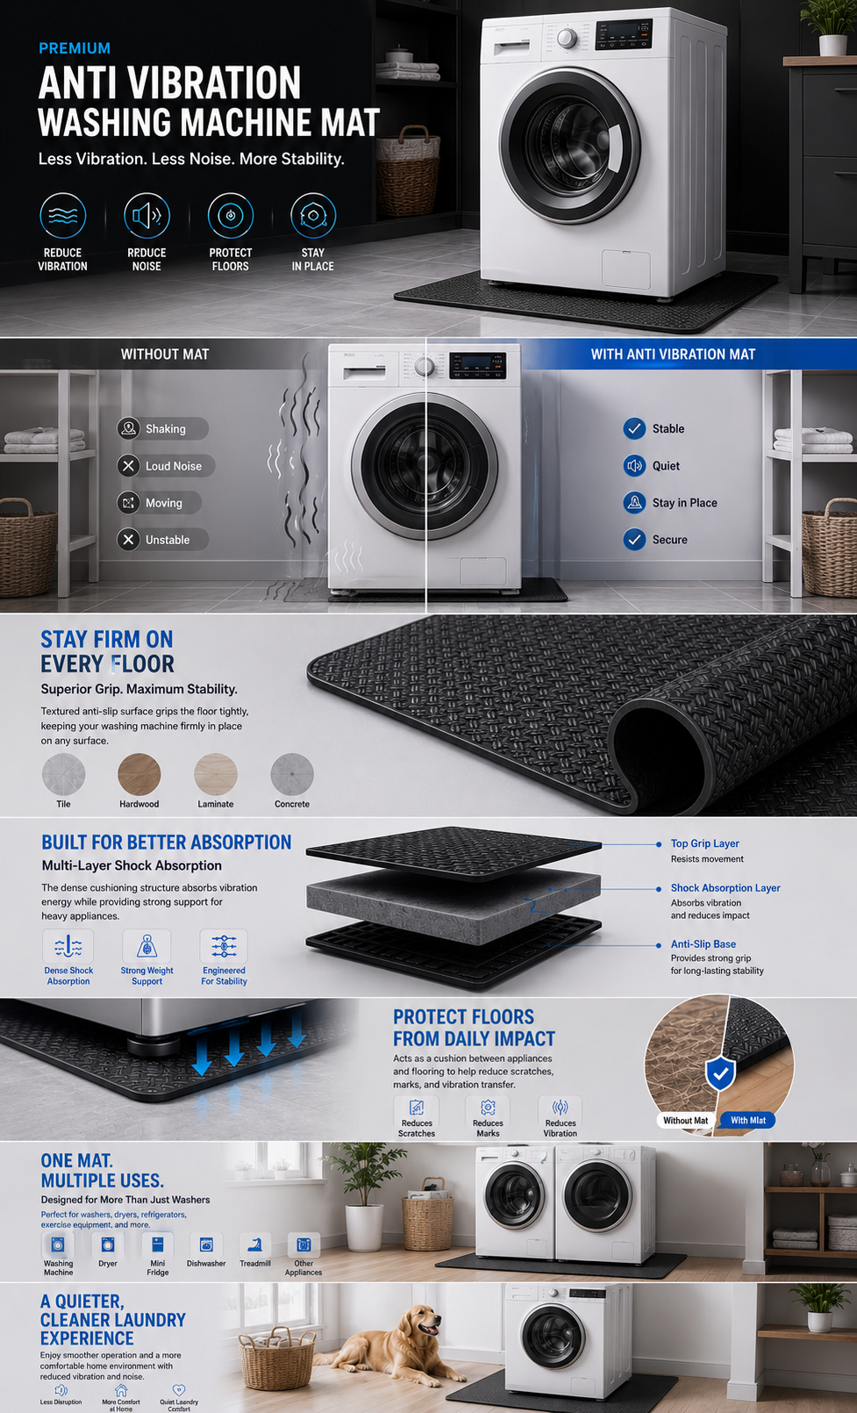
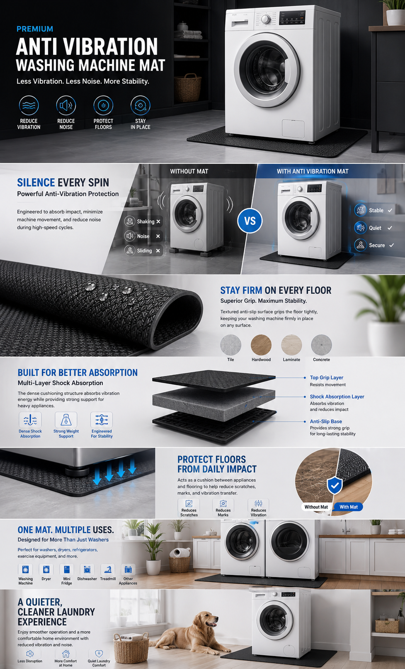
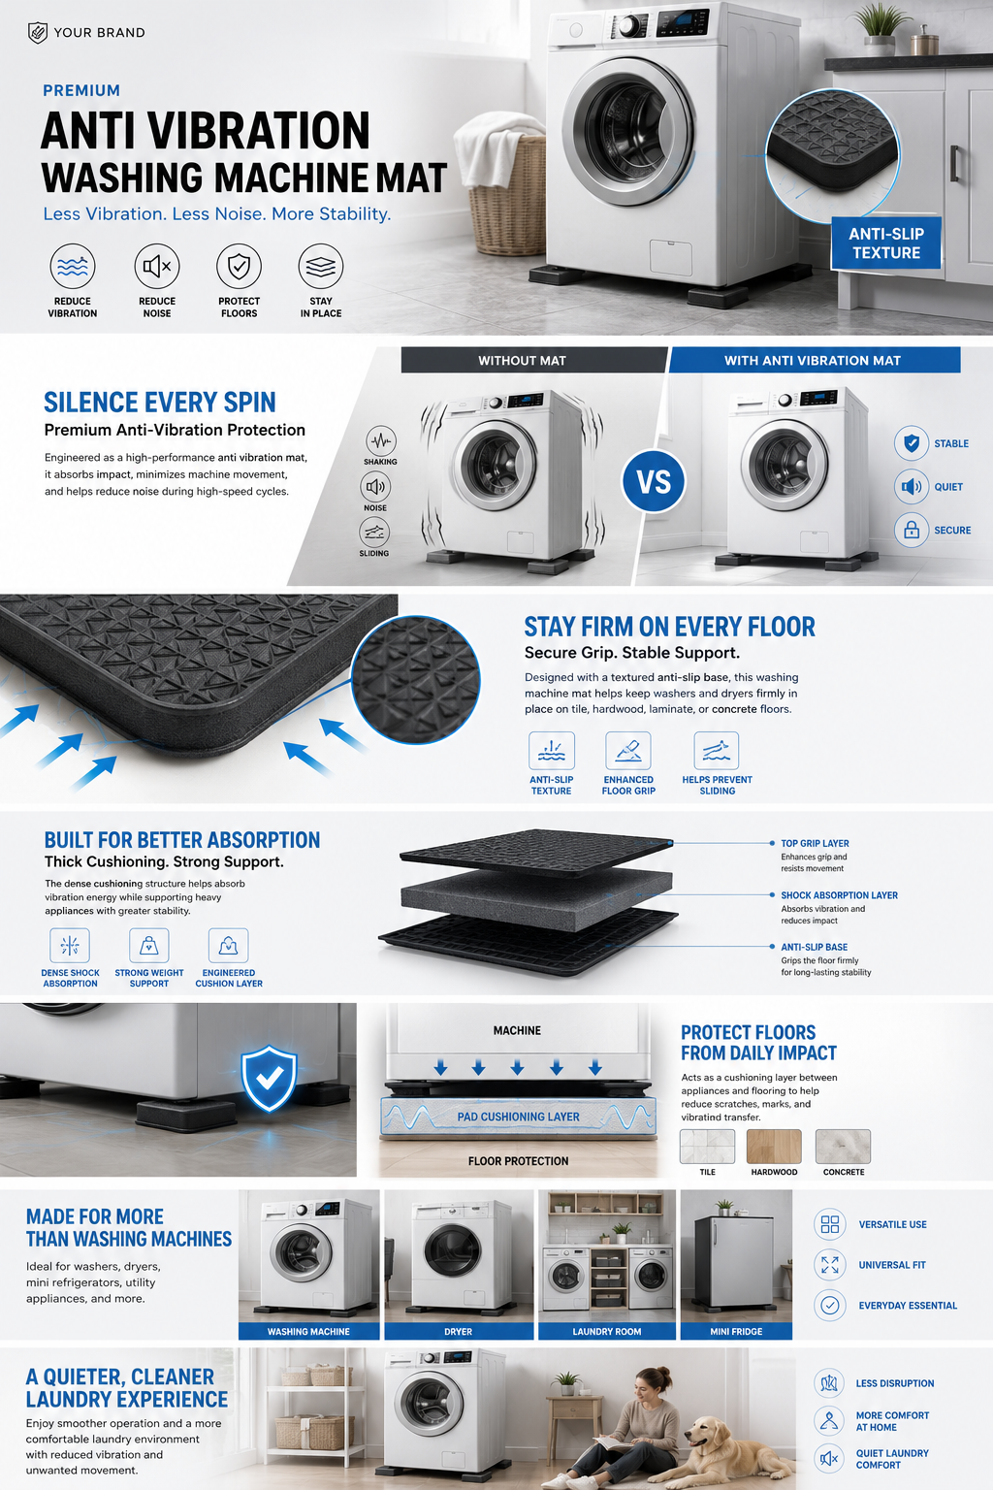
这些是用gpt根据文件以及一些提示词生成的，但是整体风格也不是特别好，只是可以作为一点点参考，背景色调，衔接流畅度这些都不行，没有达到我们需要的衔接自然无留白，背景干净白灰为主的感觉，部分展示图可以借鉴，比如地板保护的展示还有就是我们想要的蓝色加粗字体强调卖点的样子

下面板块的文字是作为参考，不一定全都要吸纳融入，要根据实际排版情况来看，如果设计的样式某个地方不需要文字也是可以的，多一些创意性

第一个板块文字可以借鉴 ANTI VIBRATION WASHING MACHINE MAT Less Vibration. Less Noise. More Stability. 四个卖点对应 Reduce Vibration-减震 Reduce Noise-降噪 Protect Floors-保护地板 Non-Slip Texture-防滑

第二个板块可以首先展示对比，然后文字说明可以如下 SILENCE EVERY SPIN See the Difference With One Washing Machine Mat. A premium anti vibration mat helps absorb impact, reduce shaking, and improve stability during every wash cycle.

第三个板块适用多种地板可以借鉴 STAY FIRM ON EVERY FLOOR Secure Grip. Stable Support. The textured surface of this washing machine mat improves grip and helps reduce sliding on tile, hardwood, laminate, and concrete floors.

第四个板块强调地板保护,gpt生成的就不好看，需要自己发挥一下 PROTECT FLOORS FROM DAILY IMPACT Cushioned Protection For Everyday Use. Acts as a protective layer between appliances and flooring to help reduce scratches, pressure marks, and vibration transfer.

第五个板块说明多场景适用 ONE MAT MULTIPLE USES Beyond The Laundry Room. Ideal as a washing machine mat for washers and dryers while also suitable for mini refrigerators, coffee machine, and other household appliances.

第六个板块升华一下，强调营造一个安静舒适的体验和环境 A QUIETER LAUNDRY EXPERIENCE STARTS HERE Less noise and vibration. More comfort. Enjoy a cleaner, quieter home environment with a premium anti vibration mat designed for everyday stability and comfort.

